Modulübersicht
ID | Modul | Kompetenz | Niveau | Übergeordnete Lernziele | Inhaltse | Methoden | Übungen | Format Empfehlung | Archetyp
M-Ein | Einstieg
M-Mot | Motivation
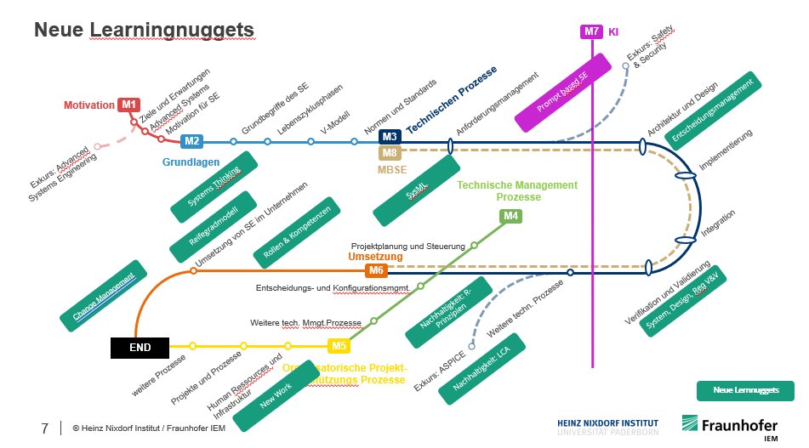
M-Term | Grundbegriffe des Systems Engineerings | Systemisches Denken
M_Kon | Konzepte des Systems Engineerings | Systemisches Denken, Berücksichtigung von Systemlebenszyklusphasen |  |  | V-Modell, Lebenszyklusphasen
M_Norm | Normen und Standards, ASPICE
M-Anf-G | Anforderungsmanagement Grundlagen | Anforderungsmanagement, Systemmodellierung und -analyse, Kunden-Nutzenorientierung Systemisches Denken
M-Anf-Anw | Anforderungsmanagement Anwenden | Anforderungsmanagement, Systemmodellierung und -analyse, Kunden-Nutzenorientierung Systemisches Denken
M-Arch-G | Architektur & Design inkl Implementierung Grundlagen | Systemarchitekturgestaltung, Systemmodellierung und - analyse, Implementierung Systemisches Denken
M-Arch-Anw | Architektur & Design Anwenden | Systemarchitekturgestaltung, Systemmodellierung und - analyse, Implementierung Systemisches Denken
M-IVV-G | Integration, Verifikation & Validierung | Integration, Verifikation & Validierung
M-IVV-Anw | Integration, Verifikation & Validierung Anwenden | Integration, Verifikation & Validierung
M-Serv | Betrieb, Service und Instandhaltung | Betrieb, Service und Instandhaltung, Berücksichtigung von Systemlebenszyklusphasen
M-MBSE | MBSE | Systemmodellierung und -analyse
M-Proj | Projektplanung und -steuerung | Agile Methodenkompetenz, Projektmanagement
M-Entsch | Entscheidungs- und Konfigurationsmanagement | Entscheidungsmanagement, Konfigurationsmanagement
M-Entsch-anw | Entscheidungs- und Konfigurationsmanagement | Entscheidungsmanagement, Konfigurationsmanagement
M-TechM | technisches Management
M-Org_ | Organization-Enaling-Processes | Informationsmanagement
M-Ums | Umsetzungsplanung von SE
M-Soft | Soft-Skills | Kommunikation & Zusammenarbeit, Führen, Selbstorganisation

